FC2登録
結論から言うと、FC2はhtmlしか無理。Phpは有料

https://fc2.com/login.php

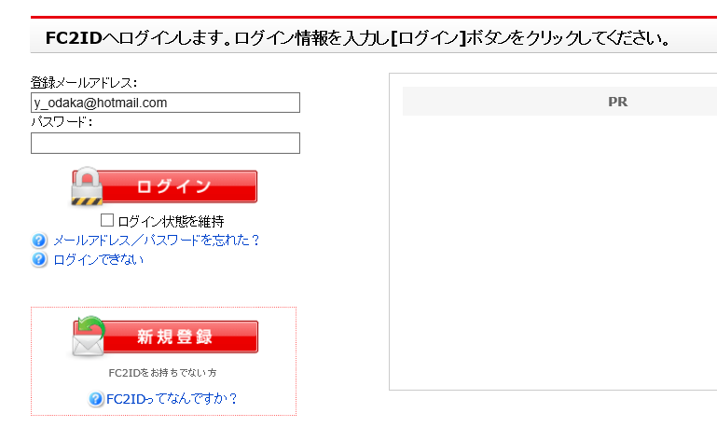

 |  |  |  | アドレス | y_odaka@hotmail.com |  |  | odax_joybox@yahoo.jp
 |  |  |  | pass | A5krt6fe |  |  | A5krt6fe

 |  |  |  | HPリンク | https://odakay.web.fc2.com/index.html |  |  | http://kobitokai.web.fc2.com/index.html

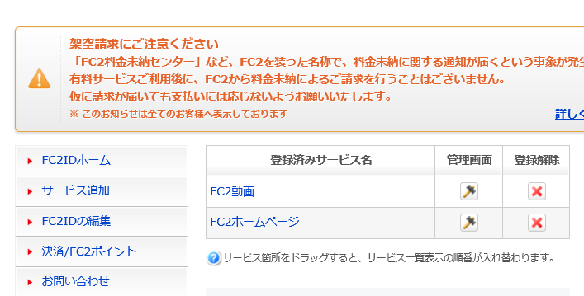

 |  |  | ここは最初はなかった

 |  |  | 以下はどうやってやったか
 |  |  | 思い出してメモ

 |  |  | サービス追加で

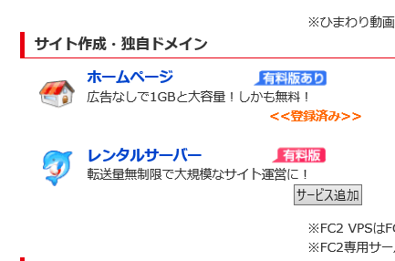

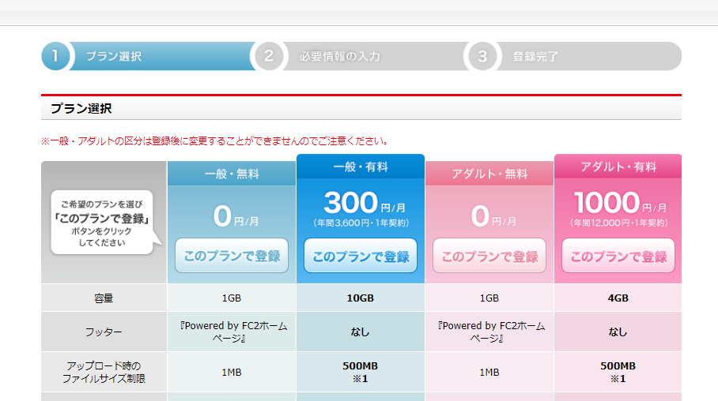

 | 何やら登録すると
 | この画面になった

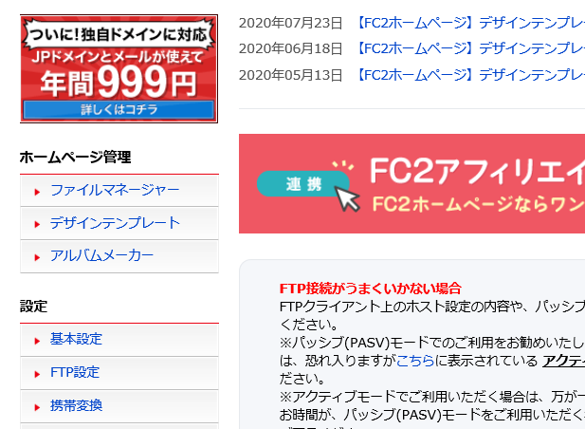

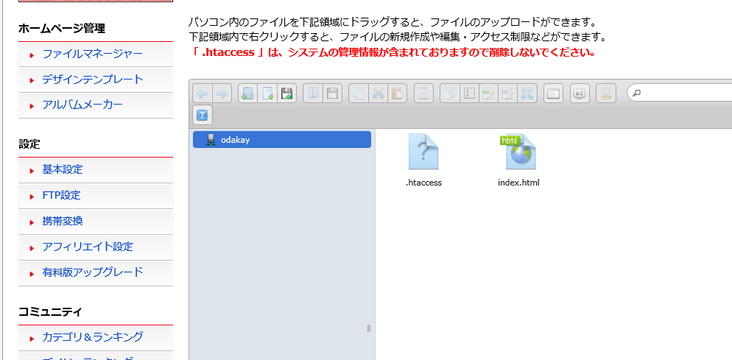

 |  |  |  |  |  |  | Topページはindex.htmlと決まっているようだ
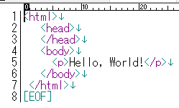

 |  |  |  |  |  | コード作成して
 |  |  |  |  |  | ドラッグするだけ

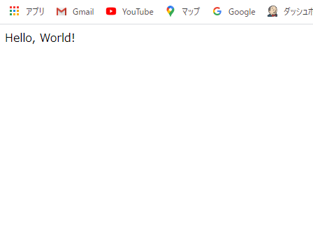

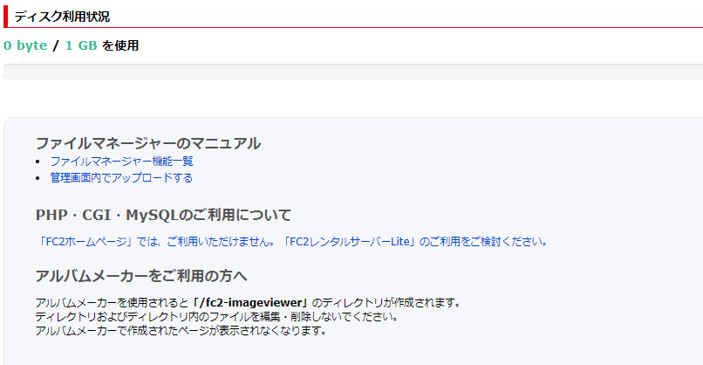

 |  |  |  |  |  |  | しかし何と 泣

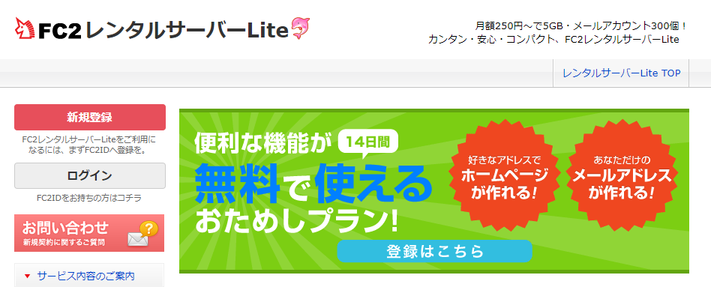

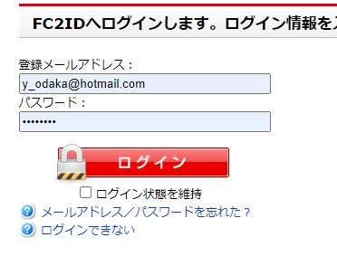

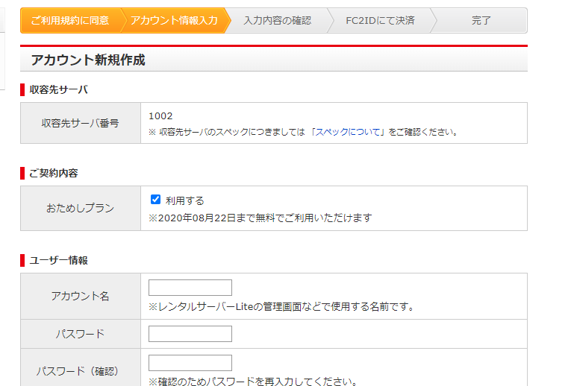

 |  | 有料のようだ

XFREE登録
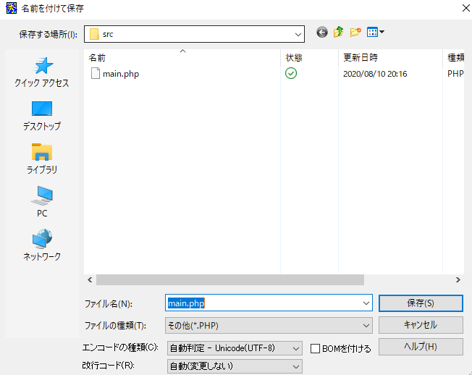
https://www.xfree.ne.jp/server/dynamic.php

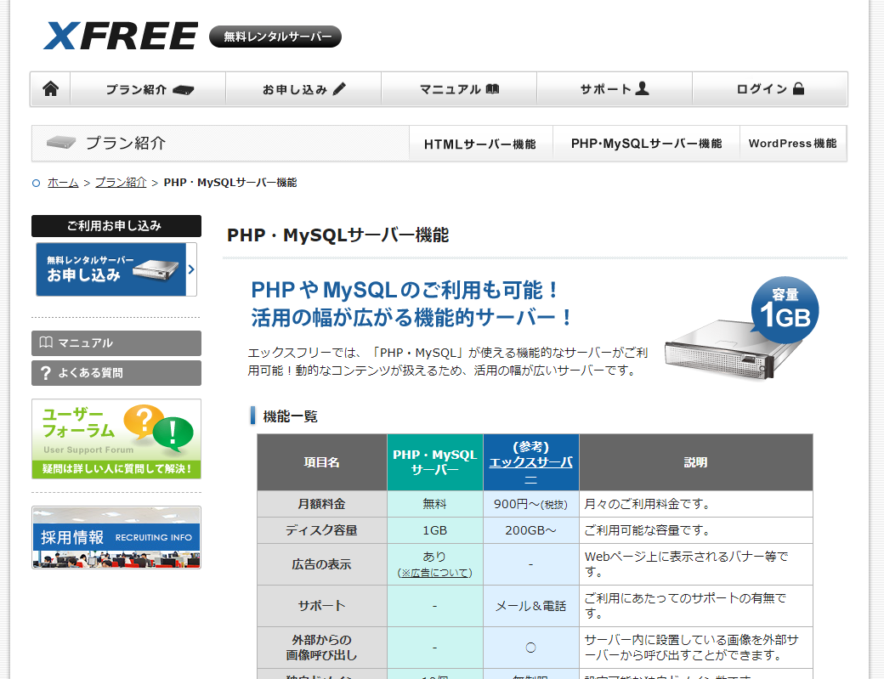

 |  |  |  | y_odaka@hotmail.com
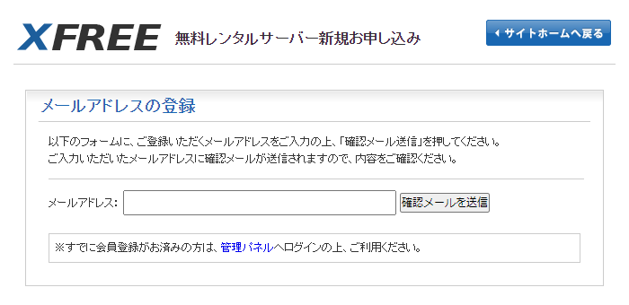

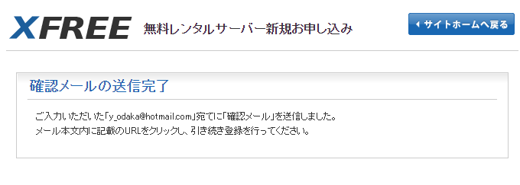

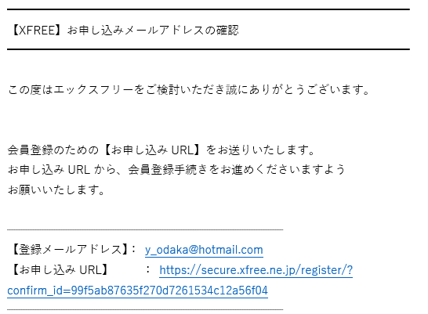

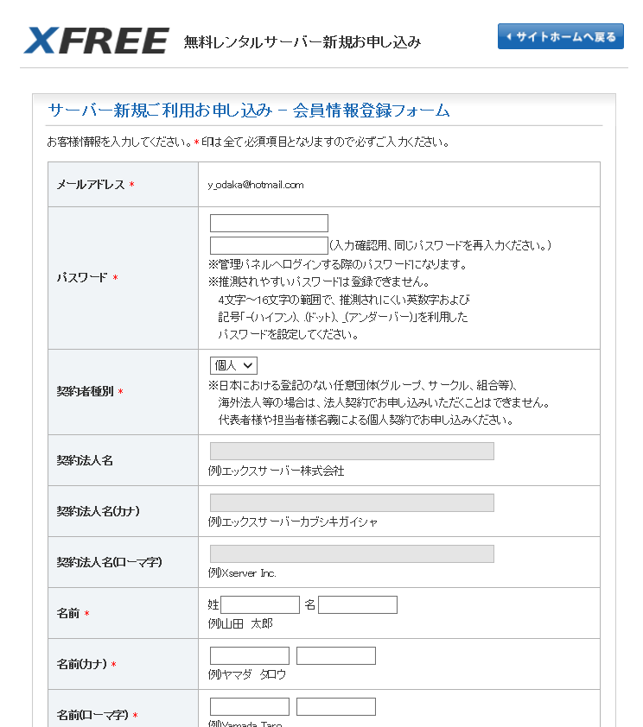

 |  | odxYo519

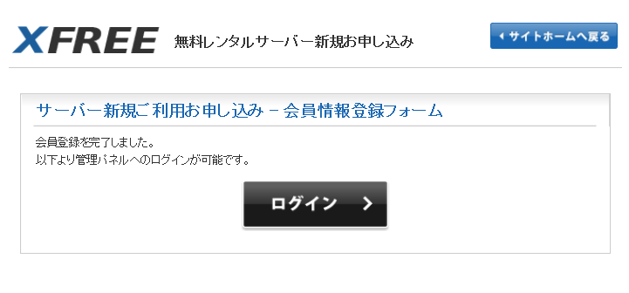

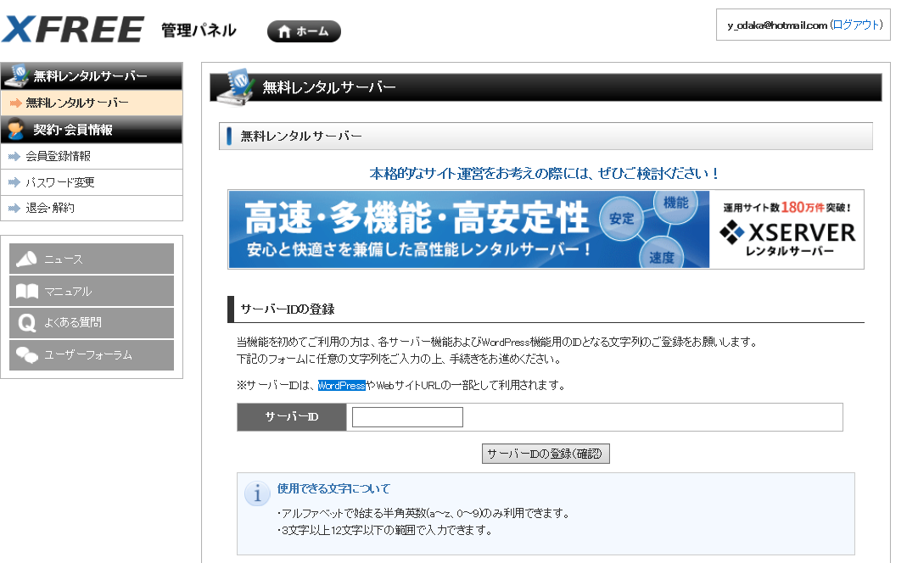

 |  |  |  |  | ここで入力したIDがURLの一部になる
 |  |  |  |  | enginesd

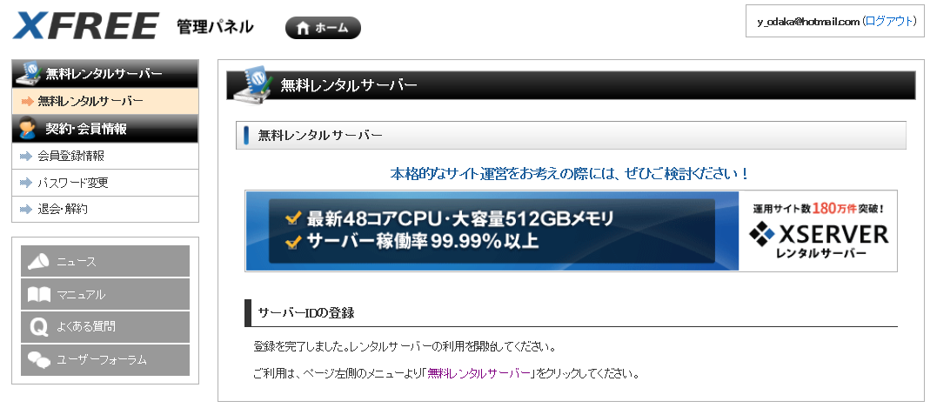

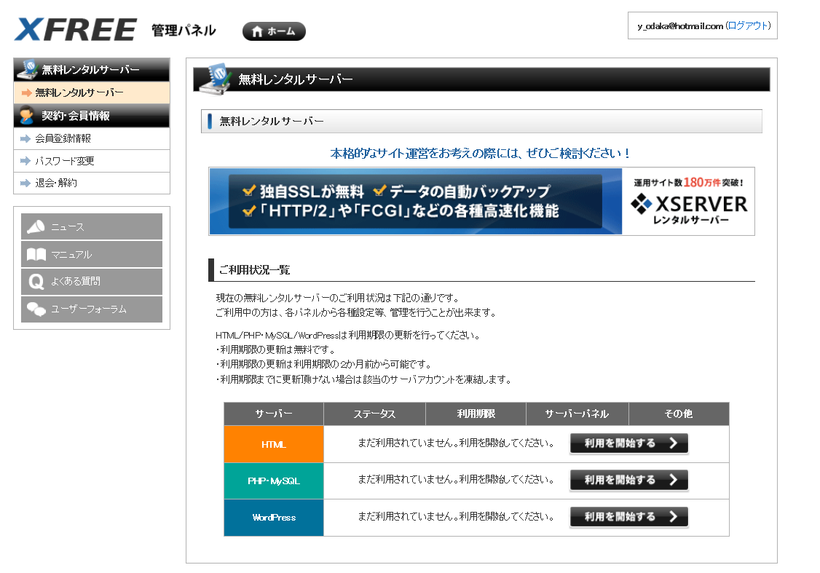

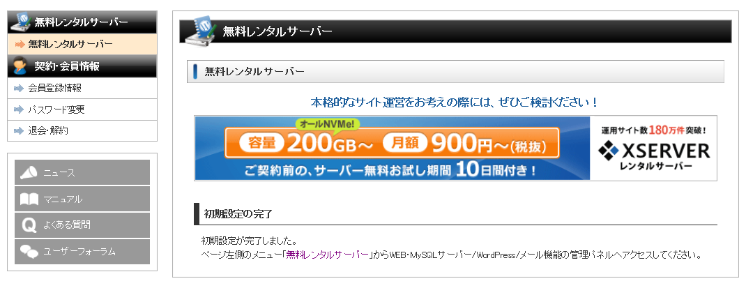

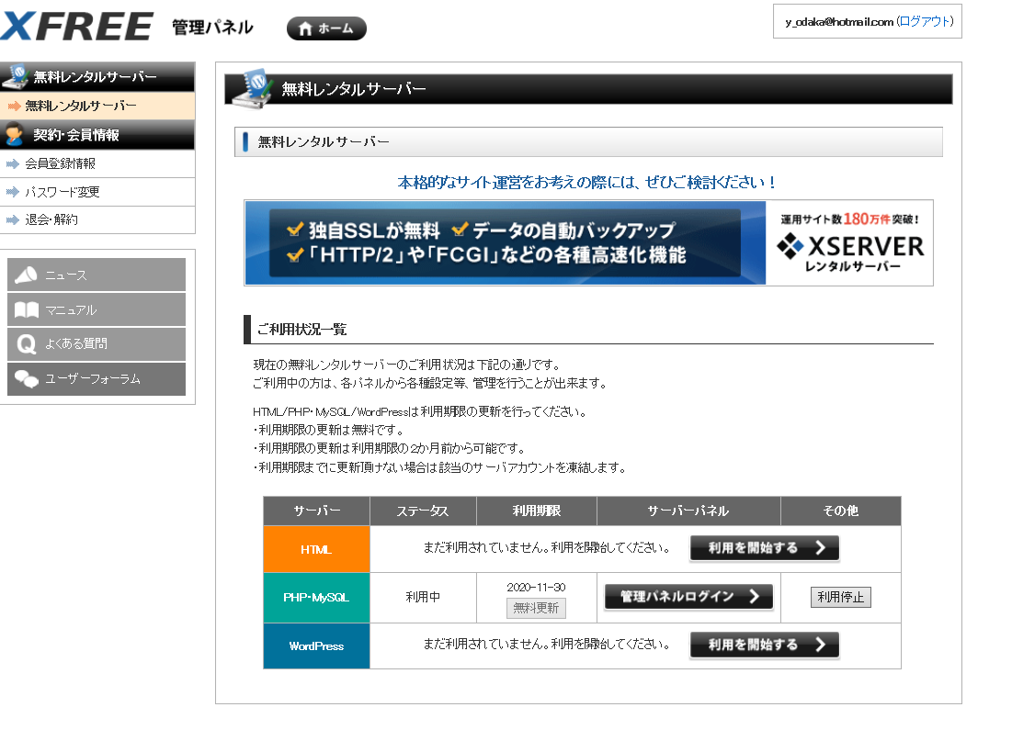

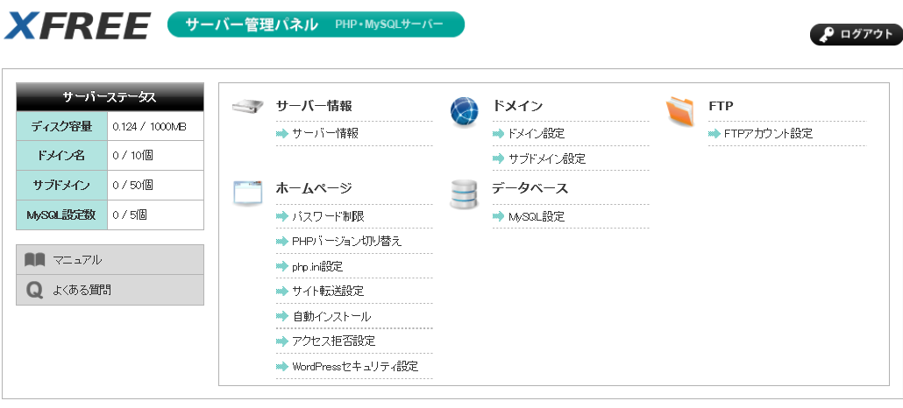

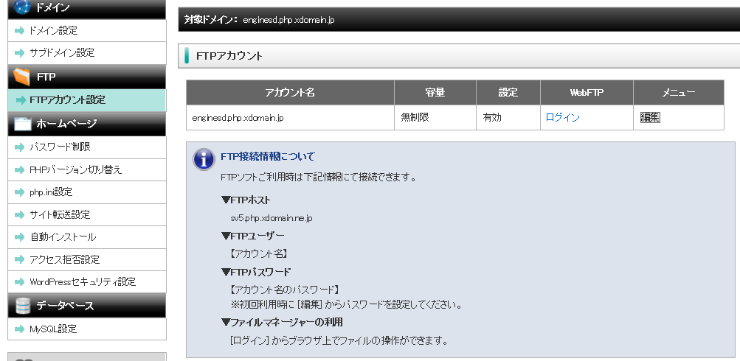

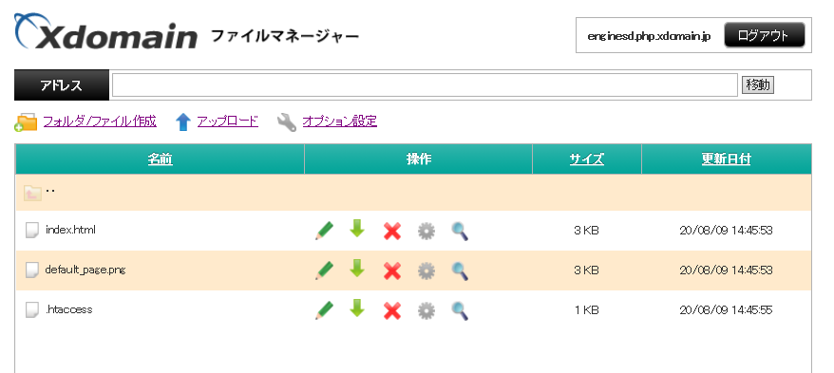

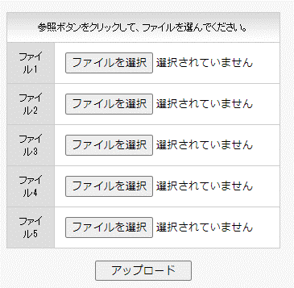

 | http://enginesd.php.xdomain.jp
 | にアクセス

 | 最初は、phpのsrcが表示されるだけで、phpが動作しないが
 | 時間がたったら、動作するようになった。
 | まる一日は待ってみたほうがいいかも

 | 文字コード
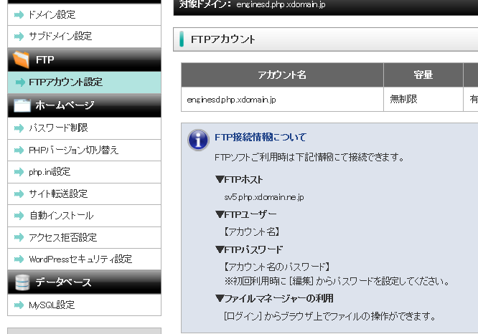

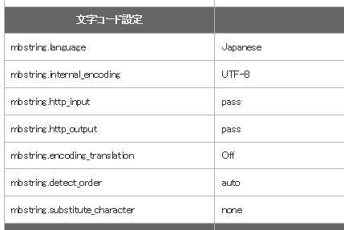
 |  |  | srcコードを保存するときも文字コードを合わせる

XFREE_MYSQL
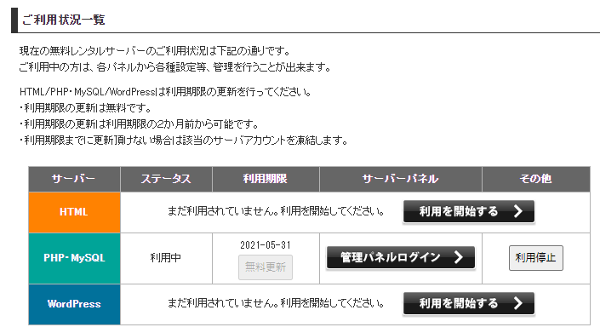

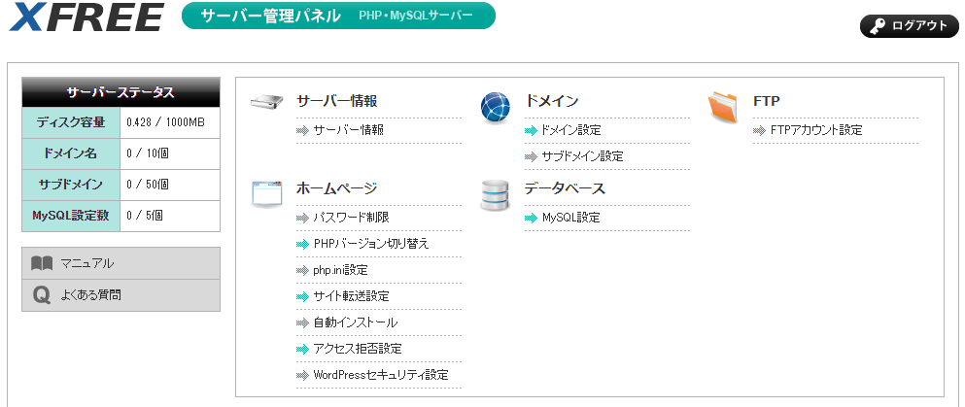

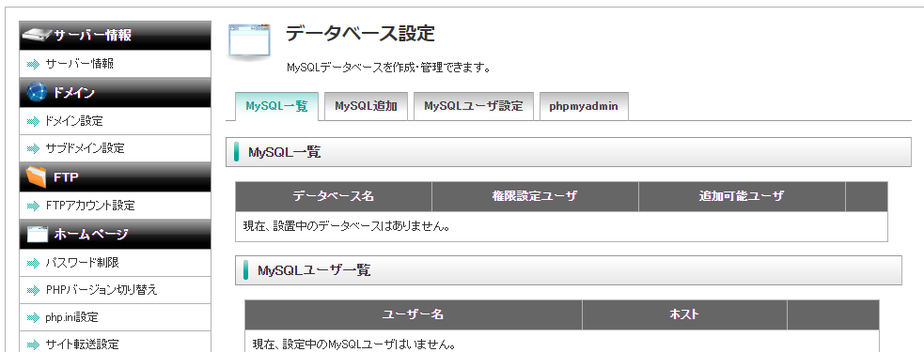

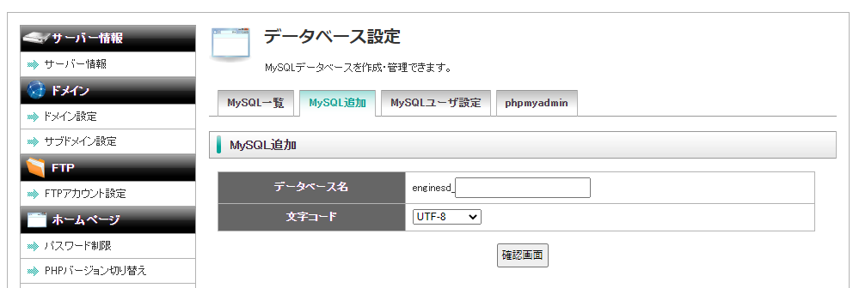

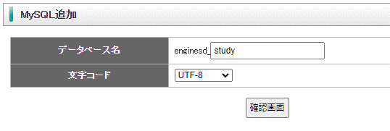

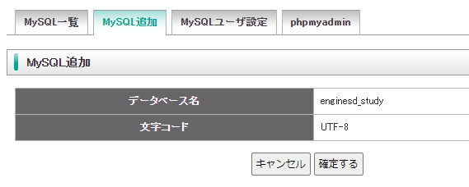

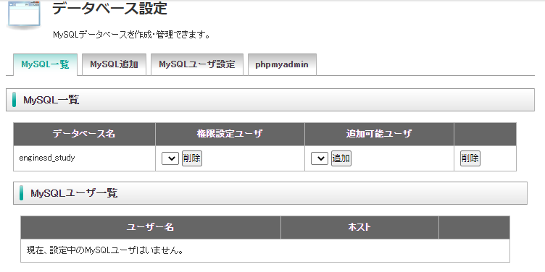

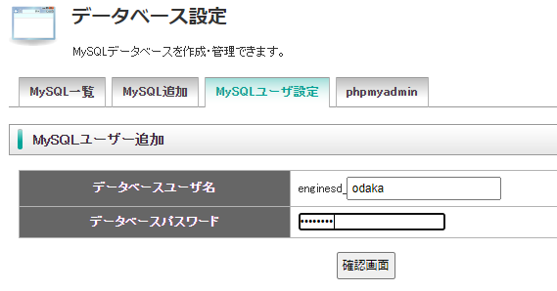

 |  |  | ユーザー名
 |  |  | enginesd_odaka

 |  |  | パスワード
 |  |  | a5krt6fe

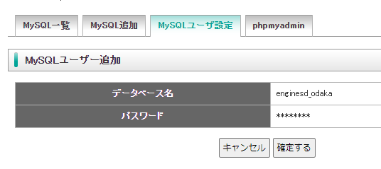

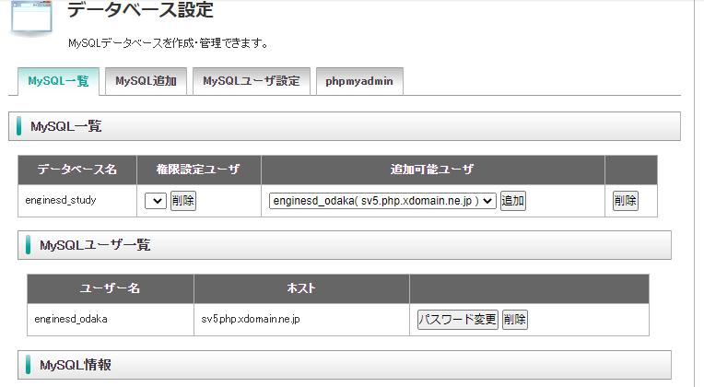

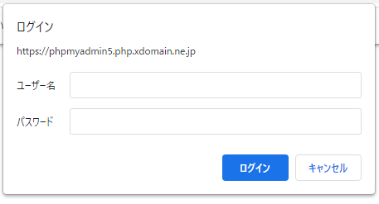

 |  | データベースリンク
 | mysql1.php.xdomain.ne.jp
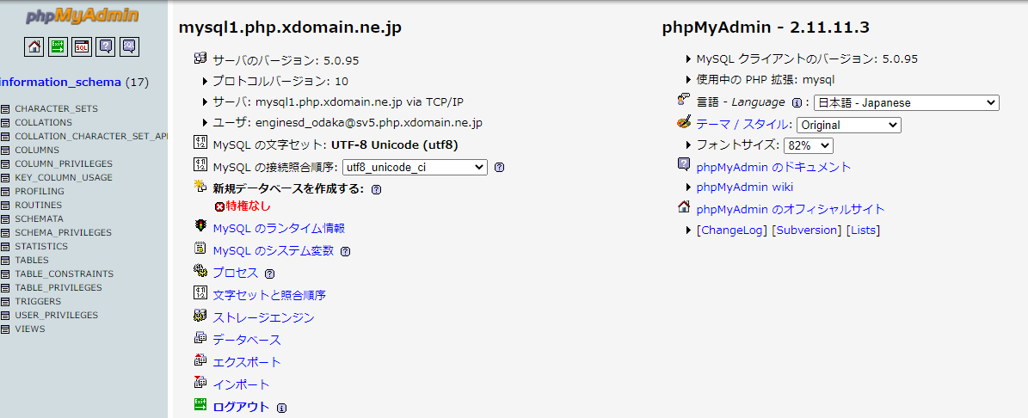

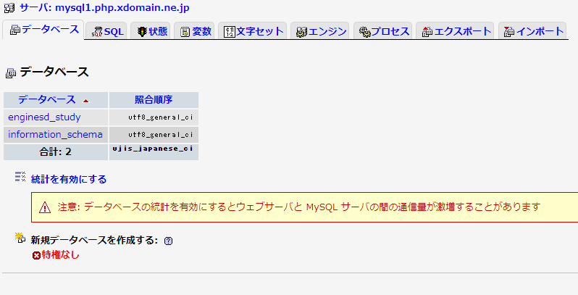

sample
<!DOCTYPE html>
<html>
<head>
<meta charset="utf-8" />
</head>
<body>
<?php
echo "データベース";
// ドライバ呼び出しを使用して MySQL データベースに接続します
$dsn = 'mysql:dbname=enginesd_study;host=mysql1.php.xdomain.ne.jp';
$user = 'enginesd_odaka';
$password = 'a5krt6fe';
try {
$pdo = new PDO($dsn, $user, $password);
echo "接続成功\n";
} catch (PDOException $e) {
echo "接続失敗: " . $e->getMessage() . "\n";
exit();
}
?>
</body>
</html>

